EXPLAIN1
MF05AFA0_ANZUMB_UPDATE của F-54
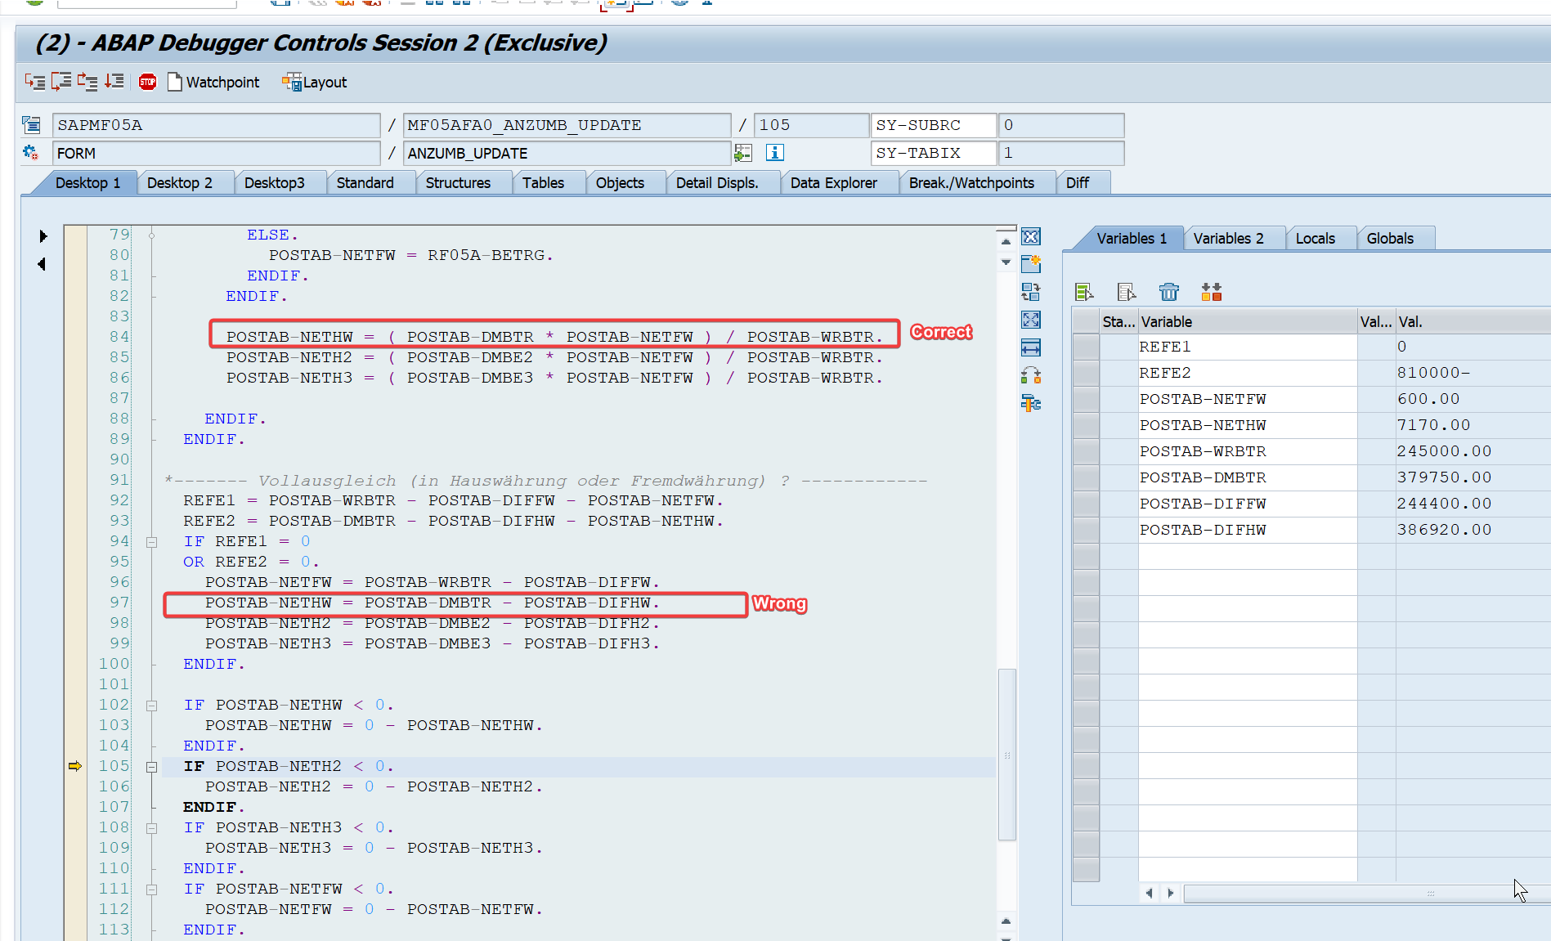

Logic của hệ thống luôn là F-54 thì clear downpayment nên hạch toán sẽ luôn là Credit Downpayment / Debit AP
Trong đoạn code trên, nếu 1 trong 2 đk Ngoại tệ Downpayment về đúng 0 hoặc Nội tệ Downpayment về đúng 0 thì sẽ trigger tính toán phần chênh thay vì sử dụng tỷ giá thông thường => Dòng Wrong là công thức tính phần chênh

Do đó có thể việc Nội tệ Downpayment đã âm qua nhiều giao dịch mà ko trigger dòng Wrong là vì Nội tệ Downpayment ko về đúng 0 mà có thể chuyển từ 2 0SGD -> -5 SGD sau 1 lần clear F110/FB05 (Kể cả F-44) nào đó
Đến tận khi Ngoại tệ Downpayment về 0 theo logic thanh toán thông thường thì dòng Wrong mới được trigger

Note bên dưới 2245379 mô tả logic của F110/FB05 (Kể cả F-44) là mục đích gom open items lại để clear nên ko lưu exchange rate của Downpayment dẫn đến clear bằng tỷ giá khi chạy F110/FB05 (Kể cả F-44)

